Form controls
Form controls （表单控件）和ActiveX controls
1. 表单控件只能在工作表中添加和使用，并且只能通过设置控件格式或者指定宏来使用它（虽然名称为表单控件，但无法应用于用户窗体）；而ActiveX 控件不仅可以在工作表中使用，还可以在用户窗体中使用，并且具备了众多的属性和事件，提供了更多的使用方式。
2. 表单控件可以于单元格关联，操作控件可以修改单元格的值（不用编程），所以用于工作表，而ActiveX控件虽然属性强大，可控性强，但不能和单元格关联，所以常用于窗体。
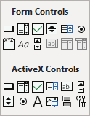

 | Form controls
1 | Button （按钮）
 | 纯点击控件，通常与VBA宏关联，实现宏的一键运行；
 | “Alt text”可以填写相关备注；右键控件本身可以打开控件格式进行设置；

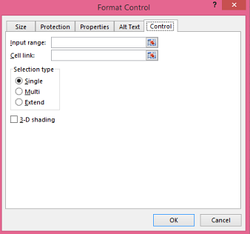
2 | Combo Box （组合框）
 | 功能类似于“数据验证”，将一组 “选项数据”放到下拉框里，然后可以在每次选择时，将“选项”返回到某一个位置，常用于数据的动态演示。但与数据验证相比，应用起来较为复杂，通常建议直接用数据验证的方式更好。

 | 1）在“输入区域”框中，输入包含值列表的单元格区域。
 | 注意：如果要在列表框中显示更多项目，您可以更改列表中的文本文字大小。
 | 2）在“单元格链接”框中，输入单元格引用。
 | 提示：您选择的单元格将包含与列表框中选择的项目关联的数字，也可以在公式中使用该数字以返回输入区域中的实际项目。（返回的仅是 输入区域 中的第几个数字，而非对应选项）

3 | Check Box （复选框）
 | 可用于记录人员是否参会，该选项是否包含之类的事件中。
 | 在“单元格链接”框中，输入单元格引用。
 | 注意：单元格引用的输出结果为判定结果，如果勾选了，输出True；未勾选，则输出False。
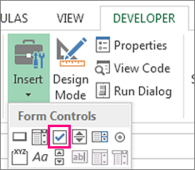
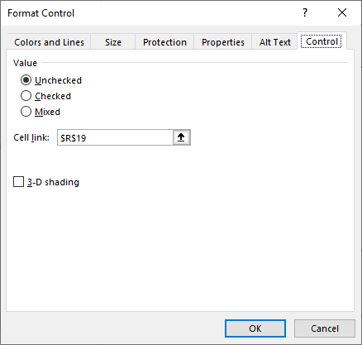

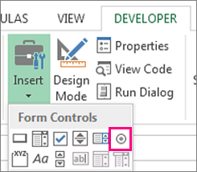

4 | Option button （选项按钮）
 | 类似于选择题的勾选，对于设置同一“单元个链接”（对于同一工作表中的所有option button若不在group box中，那么会自动形成一个组），实现将多个控件形成“组”，然后实现选择的唯一性（即同一时刻，只能点击一个按钮），输出结果为所选 option button的序列数字。

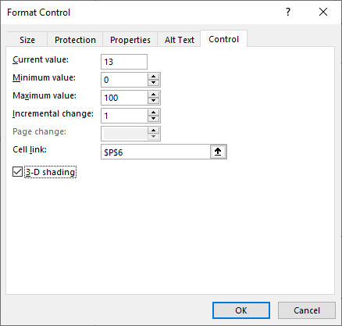
5 | Spin button （数字调节按钮）
 | 设定变化的数字范围，设定每次变化的间隔，设定关联的单元格链接。

6 | List Box （列表框）
 | 作用和用法均与Combo box类似.

7 | Group box （分组框）
 | Group Box控件常常用于逻辑地组合一组控件，如option button及check box控件，显示一个框架，其上有一个标题。

 | 将option button控件放进Group Box可以形成对option button的组，让option button之间形成互斥。

 | 对于不同组的option button，如果单元个链接设置一样，则会形成两个group的耦合，对于相同数字的option button会一起动作。

8 | Scroll bar （滚动条）
 | 与Spin button的功能和使用方法一样，主要是多了滚动条的移动来使用。

